様式1-1
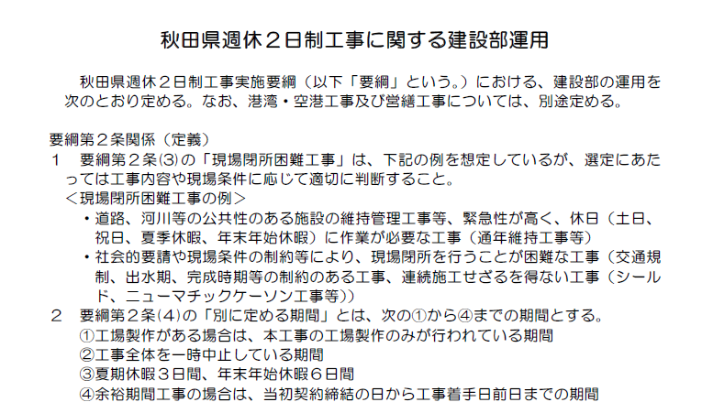
R6.8.26運用版
一部改訂より抜粋
夏季休暇 3日（8/13～15を想定）
冬季休暇 6日（12/29～1/3を想定）
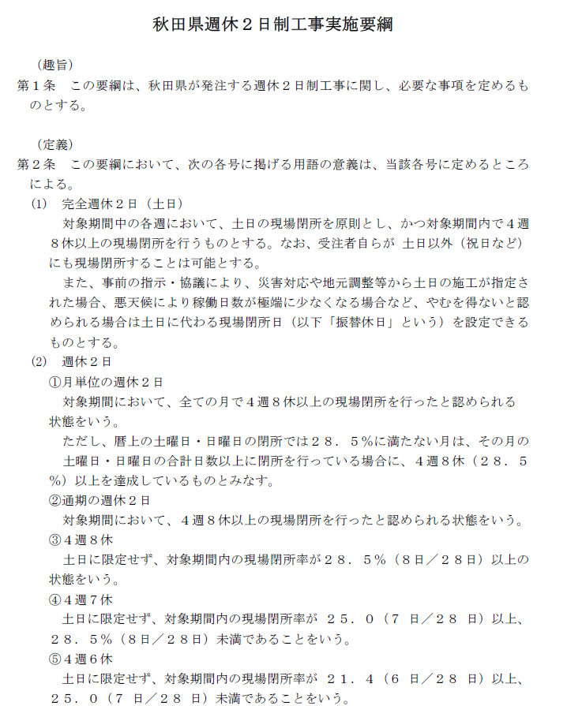
R6.8.26要綱
一部改訂より抜粋
様式１－１
工 事 履 行 報 告 書

 | 工事名 |  | △△△△△△【 ー 】○○○○○○○○○○○○○工事
 | 工期 |  | 令和 | 8 |  | 年 | 10 | 月 | 1 | 日 | ～ |  |  | 令和 |  | 9 | 年 |  | 1 | 月 |  | 29 | 日
 | 日付 |  | 令和 | 8 |  | 年 | 11 | 月 | 2 | 日 |  | （ | 10 | 月分）
月 別 |  |  |  |  | 予 定 工 程 ％ |  |  |  |  |  |  |  |  | 実施工程 ％ |  |  |  |  |  |  |  | 備 考
 |  |  |  |  | （ ）は工程変更後
 |  |  | 月 |  |  |  |  | ％ |  |  |  |  |  |  |  |  |  |  | ％

 |  |  | 月 |  |  |  |  | ％ |  |  |  |  |  |  |  |  |  |  | ％

 |  |  | 月 |  |  |  |  | ％ |  |  |  |  |  |  |  |  |  |  | ％

 |  |  | 月 |  |  |  |  | ％ |  |  |  |  |  |  |  |  |  |  | ％

（記事欄）…記入例
工期内の日数 １２２日 （３１日＋３１日＋３１日＋２９日）
対象外日数 ６日 （３日＋３日）
現場閉所を行った日数 ３２日予定 （９日＋９日＋８日＋６日）
※報告月以降については予定を記載し「〇日（予定）」と記載すること
〇現場閉所率 ３２日／（１２２日－６日）＝２７．５９･･･％ ≧ ２５．０％ （４週７休以上４週８休未満）
※達成区分は ・２８．５％以上 （４週８休以上）
・２５％以上 ２８．５％未満（４週７休以上４週８休未満）
・２１．４％以上 ２５％未満（４週６休以上４週７休未満）
・２１．４％未満（４週６休未満）

 | （記事欄）
 | ■週休２日制工事に関する記載
 | ・工期内の日数 122日（31日+31日+31日+29日) |  |  |  |  |  |  |  |  |  |  |  |  |  |  |  |  |  |  |  |  |  |  |  |  | 現場閉所日数 | 月 | 計 | 10月 | 11月 | 12月 | 1月
 | ・対象外日数 6日（夏期休暇及び年末年始休暇の期間等） |  |  |  |  |  |  |  |  |  |  |  |  |  |  |  |  |  |  |  |  |  |  |  |  |  | 予定 実績 |  | 予定 | 予定 | 予定 | 予定
 | ・現場閉所を行った日数 32日予定（9日+9日+8日+6日） |  |  |  |  |  |  |  |  |  |  |  |  |  |  |  |  |  |  |  |  |  |  |  |  |  | 工期日数 | 122 | 31 | 31 | 31 | 29
 | ・現場閉所率 32日／（122日-6日）＝27.59％ ≧ 25.0％ （４週７休以上４週８休未満） |  |  |  |  |  |  |  |  |  |  |  |  |  |  |  |  |  |  |  |  |  |  |  |  |  | 対象外 | 6 |  |  | 3 | 3
 | ■月単位の現場閉所に関する記載 |  |  |  |  |  |  |  |  |  |  |  |  |  |  |  |  |  |  |  |  |  |  |  |  |  | 閉所日数 | 32 | 9 | 9 | 8 | 6
 | ・月単位の現場閉所：達成 |  |  |  |  |  |  |  |  |  |  |  |  |  |  |  |  |  |  |  |  |  |  |  |  | 月別閉所 | 期間 | 116 | 31 | 31 | 28 | 26 | 0 | 0 | 0 | 0 | 0 | 0 | 0 | 0
 |  |  |  |  |  |  |  |  |  |  |  |  |  |  |  |  |  |  |  |  |  |  |  |  |  |  | 閉所日数 | 32 | 9 | 9 | 8 | 6 | 0 | 0 | 0 | 0 | 0 | 0 | 0 | 0
 |  |  |  |  |  |  |  |  |  |  |  |  |  |  |  |  |  |  |  |  |  |  |  |  |  |  | 月別閉所率 | 28% | 29% | 29% | 29% | 23% | #DIV/0! | #DIV/0! | #DIV/0! | #DIV/0! | #DIV/0! | #DIV/0! | #DIV/0! | #DIV/0!
 |  |  |  |  |  |  |  |  |  |  |  |  |  |  | 主 任 |  |  | 監督員 |  |  | 監督員 |  |  | 現 場 | 主任（監理） |  |  |  | 達成 | 達成 | 達成 | 達成
 |  |  |  |  |  |  |  |  |  |  |  |  |  |  | 監督員 |  |  |  |  |  |  |  |  | 代理人 | 技術者 | 現場閉所率 |  | 27.6% |  |  | ４週７休以上４週８休未満
請負者： |  | 株式会社◇◇◇◇◇◇◇◇◇◇◇◇

10月
様式１－２ | 勤務状況確認表
報告年 | 2026 | 年 |  | 閉所 |  |  |  |  |  |  |  |  |  |  | 会 社 名 |  |  |  |  |  | 株式会社◇◇◇◇◇◇◇◇◇◇◇◇
報告月 | 10 | 月分 |  | 対象外 |  |  |  |  |  |  |  |  |  |  | 現場代理人 |  |  |  |  |  | □□ □□
 |  |  |  |  |  |  |  |  |  |  |  |  |  |  | 専任の監理(主任)技術者 |  |  |  |  |  | ■■ ■■
工事名 | △△△△△△【 ー 】○○○○○○○○○○○○○工事 |  |  |  |  |  |  |  |  |  |  |  |  |  | 工 期 |  |  |  |  |  | 令和8年10月1日 から 令和9年1月29日 まで

■ 「勤務状況確認表」を記載する際の留意事項
１．「対象外日数」について次の①から③までの期間を記載するものとする。
①工場製作がある場合は、本工事の工場製作のみが行われている期間
②工事全体を一時中止している期間
③施工計画書で定めた夏期休暇及び年末年始休暇の期間
職員№ または 下請企業名 | 日・曜日 | 1 | 2 | 3 | 4 | 5 | 6 | 7 | 8 | 9 | 10 | 11 | 12 | 13 | 14 | 15 | 16 | 17 | 18 | 19 | 20 | 21 | 22 | 23 | 24 | 25 | 26 | 27 | 28 | 29 | 30 | 31
 | 氏 名 | 46296 | 46297 | 46298 | 46299 | 46300 | 46301 | 46302 | 46303 | 46304 | 46305 | 46306 | 46307 | 46308 | 46309 | 46310 | 46311 | 46312 | 46313 | 46314 | 46315 | 46316 | 46317 | 46318 | 46319 | 46320 | 46321 | 46322 | 46323 | 46324 | 46325 | 46326
現場代理人 | □□ □□ | ○ | ○ | 休 | 休 | ○ | ○ | ○ | ○ | ○ | 休 | 休 | ○ | ○ | ○ | ○ | ○ | 休 | 休 | ○ | ○ | ○ | ○ | ○ | 休 | 休 | ○ | ○ | ○ | ○ | ○ | 休
専任の監理 （主任）技術者 | ■■ ■■ | ○ | ○ | 休 | 休 | ○ | ○ | ○ | ○ | ○ | 休 | 休 | ○ | ○ | ○ | ○ | ○ | 休 | 休 | ○ | ○ | ○ | ○ | ○ | 休 | 休 | ○ | ○ | ○ | ○ | ○ | 休
1
2
3
4
5
6
7
8
9
10
11
12
13
14
15
16
現場閉所日/対象外日 |  |  |  | 閉所 | 閉所 |  |  |  |  |  | 閉所 | 閉所 |  |  |  |  |  | 閉所 | 閉所 |  |  |  |  |  | 閉所 | 閉所 |  |  |  |  |  | 閉所
工期内日数 |  | 31 日 |  |  |  |  | 暦上日数 |  |  |  | 31 日 |  |  |  |  |  |  |  |  |  | ○ | 当該工事の作業日 |  |  |  |  |  | 休日（赤字は祝日）
対象外日数 |  | 0 日 |  |  |  |  | 暦上休日数 |  |  |  | 9 日 |  |  |  |  |  |  |  |  |  | ● | 他工事の作業日 |  |  |  |  |  | 対象外期間
現場閉所を実施した日数 |  | 9 日 |  |  |  |  | 暦上工期内休日 |  |  |  | 9 日 |  |  |  |  |  |  |  |  |  | 休 | 休暇日
月別現場閉所率 |  | 29.0% |  |  |  |  | 判定 |  |  |  | 達成

 |  | 木 | 金 | 土 | 日 | 月 | 火 | 水 | 木 | 金 | 土 | 日 | 月 | 火 | 水 | 木 | 金 | 土 | 日 | 月 | 火 | 水 | 木 | 金 | 土 | 日 | 月 | 火 | 水 | 木 | 金 | 土

工期内の日数 |  | 121 |  |  |  | 現場閉所日数 | 月 |  |  | 10 | 11 | 12 | 1 |  |  |  |  |  |  | 予定
対象外日数 |  | 6 |  |  |  |  | 予定 実績 |  |  |  |  |  |  |  |  |  |  |  |  | 実績
現場閉所を実施した日数 （延べ／今後の予定も含む） |  | 32 |  |  |  |  | 対象外 |  |  |  |  | 3 | 3
現場閉所率 |  | 27.83% |  |  |  |  | 日数 |  |  | 9 | 9 | 8 | 6

11月
様式１－２ | 勤務状況確認表
報告年 | 2026 | 年 |  | 閉所 |  |  |  |  |  |  |  |  |  |  | 会 社 名 |  |  |  |  |  | 株式会社◇◇◇◇◇◇◇◇◇◇◇◇
報告月 | 11 | 月分 |  | 対象外 |  |  |  |  |  |  |  |  |  |  | 現場代理人 |  |  |  |  |  | □□ □□
 |  |  |  |  |  |  |  |  |  |  |  |  |  |  | 専任の監理(主任)技術者 |  |  |  |  |  | ■■ ■■
工事名 | △△△△△△【 ー 】○○○○○○○○○○○○○工事 |  |  |  |  |  |  |  |  |  |  |  |  |  | 工 期 |  |  |  |  |  | 令和8年10月1日 から 令和9年1月29日 まで

■ 「勤務状況確認表」を記載する際の留意事項
１．「対象外日数」について次の①から③までの期間を記載するものとする。
①工場製作がある場合は、本工事の工場製作のみが行われている期間
②工事全体を一時中止している期間
③施工計画書で定めた夏期休暇及び年末年始休暇の期間
職員№ または 下請企業名 | 日・曜日 | 1 | 2 | 3 | 4 | 5 | 6 | 7 | 8 | 9 | 10 | 11 | 12 | 13 | 14 | 15 | 16 | 17 | 18 | 19 | 20 | 21 | 22 | 23 | 24 | 25 | 26 | 27 | 28 | 29 | 30 | 31
 | 氏 名 | 46327 | 46328 | 46329 | 46330 | 46331 | 46332 | 46333 | 46334 | 46335 | 46336 | 46337 | 46338 | 46339 | 46340 | 46341 | 46342 | 46343 | 46344 | 46345 | 46346 | 46347 | 46348 | 46349 | 46350 | 46351 | 46352 | 46353 | 46354 | 46355 | 46356 | 46357
現場代理人 | □□ □□ | 休 | ○ | ○ | ○ | ○ | ○ | 休 | 休 | ○ | ○ | ○ | ○ | ○ | 休 | 休 | ○ | ○ | ○ | ○ | ○ | 休 | 休 | ○ | ○ | ○ | ○ | ○ | 休 | 休 | ○ | ○
専任の監理 （主任）技術者 | ■■ ■■ | 休 | ○ | ○ | ○ | ○ | ○ | 休 | 休 | ○ | ○ | ○ | ○ | ○ | 休 | 休 | ○ | ○ | ○ | ○ | ○ | 休 | 休 | ○ | ○ | ○ | ○ | ○ | 休 | 休 | ○ | ○
1
2
3
4
5
6
7
8
9
10
11
12
13
14
15
16
現場閉所日/対象外日 |  | 閉所 |  |  |  |  |  | 閉所 | 閉所 |  |  |  |  |  | 閉所 | 閉所 |  |  |  |  |  | 閉所 | 閉所 |  |  |  |  |  | 閉所 | 閉所
工期内日数 |  | 31 日 |  |  |  |  | 暦上日数 |  |  |  | 31 日 |  |  |  |  |  |  |  |  |  | ○ | 当該工事の作業日 |  |  |  |  |  | 休日（赤字は祝日）
対象外日数 |  | 0 日 |  |  |  |  | 暦上休日数 |  |  |  | 9 日 |  |  |  |  |  |  |  |  |  | ● | 他工事の作業日 |  |  |  |  |  | 対象外期間
現場閉所を実施した日数 |  | 9 日 |  |  |  |  | 暦上工期内休日 |  |  |  | 9 日 |  |  |  |  |  |  |  |  |  | 休 | 休暇日
月別現場閉所率 |  | 29.0% |  |  |  |  | 判定 |  |  |  | 達成

 |  | 日 | 月 | 火 | 水 | 木 | 金 | 土 | 日 | 月 | 火 | 水 | 木 | 金 | 土 | 日 | 月 | 火 | 水 | 木 | 金 | 土 | 日 | 月 | 火 | 水 | 木 | 金 | 土 | 日 | 月 | 火

工期内の日数 |  | 121 |  |  |  | 現場閉所日数 | 月 |  |  | 10 | 11 | 12 | 1 |  |  |  |  |  |  | 予定
対象外日数 |  | 6 |  |  |  |  | 予定 実績 |  |  |  |  |  |  |  |  |  |  |  |  | 実績
現場閉所を実施した日数 （延べ／今後の予定も含む） |  | 32 |  |  |  |  | 対象外 |  |  |  |  | 3 | 3
現場閉所率 |  | 27.83% |  |  |  |  | 日数 |  |  | 9 | 9 | 8 | 6

12月
様式１－２ | 勤務状況確認表
報告年 | 2026 | 年 |  | 閉所 |  |  |  |  |  |  |  |  |  |  | 会 社 名 |  |  |  |  |  | 株式会社◇◇◇◇◇◇◇◇◇◇◇◇
報告月 | 12 | 月分 |  | 対象外 |  |  |  |  |  |  |  |  |  |  | 現場代理人 |  |  |  |  |  | □□ □□
 |  |  |  |  |  |  |  |  |  |  |  |  |  |  | 専任の監理(主任)技術者 |  |  |  |  |  | ■■ ■■
工事名 | △△△△△△【 ー 】○○○○○○○○○○○○○工事 |  |  |  |  |  |  |  |  |  |  |  |  |  | 工 期 |  |  |  |  |  | 令和8年10月1日 から 令和9年1月29日 まで

■ 「勤務状況確認表」を記載する際の留意事項
１．「対象外日数」について次の①から③までの期間を記載するものとする。
①工場製作がある場合は、本工事の工場製作のみが行われている期間
②工事全体を一時中止している期間
③施工計画書で定めた夏期休暇及び年末年始休暇の期間
職員№ または 下請企業名 | 日・曜日 | 1 | 2 | 3 | 4 | 5 | 6 | 7 | 8 | 9 | 10 | 11 | 12 | 13 | 14 | 15 | 16 | 17 | 18 | 19 | 20 | 21 | 22 | 23 | 24 | 25 | 26 | 27 | 28 | 29 | 30 | 31
 | 氏 名 | 46357 | 46358 | 46359 | 46360 | 46361 | 46362 | 46363 | 46364 | 46365 | 46366 | 46367 | 46368 | 46369 | 46370 | 46371 | 46372 | 46373 | 46374 | 46375 | 46376 | 46377 | 46378 | 46379 | 46380 | 46381 | 46382 | 46383 | 46384 | 46385 | 46386 | 46387
現場代理人 | □□ □□ | ○ | ○ | ○ | ○ | 休 | 休 | ○ | ○ | ○ | ○ | ○ | 休 | 休 | ○ | ○ | ○ | ○ | ○ | 休 | 休 | ○ | ○ | ○ | ○ | ○ | 休 | 休 | ○ | 休 | 休 | 休
専任の監理 （主任）技術者 | ■■ ■■ | ○ | ○ | ○ | ○ | 休 | 休 | ○ | ○ | ○ | ○ | ○ | 休 | 休 | ○ | ○ | ○ | ○ | ○ | 休 | 休 | ○ | ○ | ○ | ○ | ○ | 休 | 休 | ○ | 休 | 休 | 休
1
2
3
4
5
6
7
8
9
10
11
12
13
14
15
16
現場閉所日/対象外日 |  |  |  |  |  | 閉所 | 閉所 |  |  |  |  |  | 閉所 | 閉所 |  |  |  |  |  | 閉所 | 閉所 |  |  |  |  |  | 閉所 | 閉所 |  | 対象外 | 対象外 | 対象外
工期内日数 |  | 31 日 |  |  |  |  | 暦上日数 |  |  |  | 31 日 |  |  |  |  |  |  |  |  |  | ○ | 当該工事の作業日 |  |  |  |  |  | 休日（赤字は祝日）
対象外日数 |  | 3 日 |  |  |  |  | 暦上休日数 |  |  |  | 8 日 |  |  |  |  |  |  |  |  |  | ● | 他工事の作業日 |  |  |  |  |  | 対象外期間
現場閉所を実施した日数 |  | 8 日 |  |  |  |  | 暦上工期内休日 |  |  |  | 8 日 |  |  |  |  |  |  |  |  |  | 休 | 休暇日
月別現場閉所率 |  | 28.6% |  |  |  |  | 判定 |  |  |  | 達成

 |  | 火 | 水 | 木 | 金 | 土 | 日 | 月 | 火 | 水 | 木 | 金 | 土 | 日 | 月 | 火 | 水 | 木 | 金 | 土 | 日 | 月 | 火 | 水 | 木 | 金 | 土 | 日 | 月 | 火 | 水 | 木

工期内の日数 |  | 121 |  |  |  | 現場閉所日数 | 月 |  |  | 10 | 11 | 12 | 1 |  |  |  |  |  |  | 予定
対象外日数 |  | 6 |  |  |  |  | 予定 実績 |  |  |  |  |  |  |  |  |  |  |  |  | 実績
現場閉所を実施した日数 （延べ／今後の予定も含む） |  | 32 |  |  |  |  | 対象外 |  |  |  |  | 3 | 3
現場閉所率 |  | 27.83% |  |  |  |  | 日数 |  |  | 9 | 9 | 8 | 6

1月
様式１－２ | 勤務状況確認表
報告年 | 2027 | 年 |  | 閉所 |  |  |  |  |  |  |  |  |  |  | 会 社 名 |  |  |  |  |  | 株式会社◇◇◇◇◇◇◇◇◇◇◇◇
報告月 | 1 | 月分 |  | 対象外 |  |  |  |  |  |  |  |  |  |  | 現場代理人 |  |  |  |  |  | □□ □□
 |  |  |  |  |  |  |  |  |  |  |  |  |  |  | 専任の監理(主任)技術者 |  |  |  |  |  | ■■ ■■
工事名 | △△△△△△【 ー 】○○○○○○○○○○○○○工事 |  |  |  |  |  |  |  |  |  |  |  |  |  | 工 期 |  |  |  |  |  | 令和8年10月1日 から 令和9年1月29日 まで

■ 「勤務状況確認表」を記載する際の留意事項
１．「対象外日数」について次の①から③までの期間を記載するものとする。
①工場製作がある場合は、本工事の工場製作のみが行われている期間
②工事全体を一時中止している期間
③施工計画書で定めた夏期休暇及び年末年始休暇の期間
職員№ または 下請企業名 | 日・曜日 | 1 | 2 | 3 | 4 | 5 | 6 | 7 | 8 | 9 | 10 | 11 | 12 | 13 | 14 | 15 | 16 | 17 | 18 | 19 | 20 | 21 | 22 | 23 | 24 | 25 | 26 | 27 | 28 | 29 | 30 | 31
 | 氏 名 | 46388 | 46389 | 46390 | 46391 | 46392 | 46393 | 46394 | 46395 | 46396 | 46397 | 46398 | 46399 | 46400 | 46401 | 46402 | 46403 | 46404 | 46405 | 46406 | 46407 | 46408 | 46409 | 46410 | 46411 | 46412 | 46413 | 46414 | 46415 | 46416 | 46417 | 46418
現場代理人 | □□ □□ | 休 | 休 | 休 | ○ | ○ | ○ | ○ | ○ | 休 | 休 | ○ | ○ | ○ | ○ | ○ | 休 | 休 | ○ | ○ | ○ | ○ | ○ | 休 | 休 | ○ | ○ | ○ | ○ | ○
専任の監理 （主任）技術者 | ■■ ■■ | 休 | 休 | 休 | ○ | ○ | ○ | ○ | ○ | 休 | 休 | ○ | ○ | ○ | ○ | ○ | 休 | 休 | ○ | ○ | ○ | ○ | ○ | 休 | 休 | ○ | ○ | ○ | ○ | ○
1
2
3
4
5
6
7
8
9
10
11
12
13
14
15
16
現場閉所日/対象外日 |  | 対象外 | 対象外 | 対象外 |  |  |  |  |  | 閉所 | 閉所 |  |  |  |  |  | 閉所 | 閉所 |  |  |  |  |  | 閉所 | 閉所
工期内日数 |  | 29 日 |  |  |  |  | 暦上日数 |  |  |  | 31 日 |  |  |  |  |  |  |  |  |  | ○ | 当該工事の作業日 |  |  |  |  |  | 休日（赤字は祝日）
対象外日数 |  | 3 日 |  |  |  |  | 暦上休日数 |  |  |  | 10 日 |  |  |  |  |  |  |  |  |  | ● | 他工事の作業日 |  |  |  |  |  | 対象外期間
現場閉所を実施した日数 |  | 6 日 |  |  |  |  | 暦上工期内休日 |  |  |  | 6 日 |  |  |  |  |  |  |  |  |  | 休 | 休暇日
月別現場閉所率 |  | 23.1% |  |  |  |  | 判定 |  |  |  | 達成

 |  | 金 | 土 | 日 | 月 | 火 | 水 | 木 | 金 | 土 | 日 | 月 | 火 | 水 | 木 | 金 | 土 | 日 | 月 | 火 | 水 | 木 | 金 | 土 | 日 | 月 | 火 | 水 | 木 | 金 | 土 | 日

工期内の日数 |  | 121 |  |  |  | 現場閉所日数 | 月 |  |  | 10 | 11 | 12 | 1 |  |  |  |  |  |  | 予定
対象外日数 |  | 6 |  |  |  |  | 予定 実績 |  |  |  |  |  |  |  |  |  |  |  |  | 実績
現場閉所を実施した日数 （延べ／今後の予定も含む） |  | 32 |  |  |  |  | 対象外 |  |  |  |  | 3 | 3
現場閉所率 |  | 27.83% |  |  |  |  | 日数 |  |  | 9 | 9 | 8 | 6

